Legenda
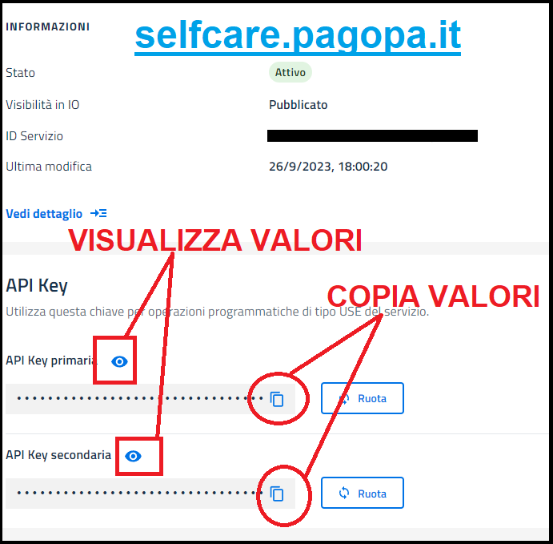
Nome Campo | Obbligatorietà | Descrizione
ID Servizio | OBBLIGATORI SOLO SE servizi registrati su selfcare.pagopa.it | Campi da compilare esclusivamente se si è proceduto in autonomia alla registrazione del servizio sul portale selfcare.pagopa.it. In tutti gli altri casi questi valori NON VANNO COMPILATI. Se si è proceduto alla registrazione in autonomia sul portale selfcare.pagopa.it i valori vanno presi da questo portale e sono OBBLIGATORI. Si veda immagine a lato presa dal portale selfcare.pagopa.it. ATTENZIONE ID Servizio è lo stesso che va riportato nel portale PA2026 per i bandi PNRR.
Api Key primaria
Api Key secondaria
Nome servizio | OBBLIGATORIO | Nome con il quale si vuole che il servizio compaia in AppIO. Se si risponde al bando PNRR misura 1.4.3 deve coincidere con il nome inserito nella richiesta di contributo
Dipartimento | OBBLIGATORIO | Nome del dipartimento, settore, funzione dell'ente che ha la gestione del servizio (es. ragioneria, tributi, anagrafe ecc. )
Ente | OBBLIGATORIO | Denominazione ente
Codice fiscale ente | OBBLIGATORIO | Codice fiscale ente
Indirizzo | OBBLIGATORIO | Indirizzo della sede dell'ente dove un utente dovrebbe recarsi per eventuali informazioni sul servizio o per richiedere l'erogazione del servizio personalmente
area di competenza | OBBLIGATORIO | Per gli enti della Regione Marche selezionare sempre "Locale"
Descrizione (max 1000 caratteri) | OBBLIGATORIO | Inserire la descrizione completa del servizio che si vuole far comparire in AppIO
web URL | OPZIONALI | eventuale url WEB dove è possibile avere ulteriori dettagli sul servizio e/o richiederne l'erogazione se l'ente dispone di un servizio on-line
App IOS url |  | eventuale url per App dedicata a IOS
App Android Url |  | eventuale url per App dedicata a Android
Termini e condizioni (TOS) url | OPZIONALE | eventuale url WEB dove è possibile trovare un documento che espone termini e condizioni di utilizzo
Privacy url | OBBLIGATORIO | url WEB dove è pubblicata l'informativa relativa al trattamento dei dati ai fini della Privacy. Questo comparirà in AppIO
Telefono | Almeno uno di questi 4 campi deve essere valorizzato | E' obbligatorio inserire almeno un riferimento per il supporto all'utente che comparirà in AppIO
Pec
Url supporto
Email
Integrazione gestionale ente | OBBLIGATORIO | Selezionare "SI" se le notifiche in AppIO si vuole che vengano inviate automaticamente da un applicativo dell'ente per cui è richiesta un'attività di integrazione tecnica con un applicativo dell'ente gestito da un fornitore di mercato. Altrimenti selezionare "NO".
P.IVA Integratore | OBBLIGATORI SOLO SE "Integrazione gestionale ente" = SI | Partita IVA del fornitore che gestisce l'applicativo dell'ente da integrare con IOService
Ragione sociale integratore |  | Ragione sociale del fornitore che gestisce l'applicativo dell'ente da integrare con IOService
Referente integratore |  | Nome e cognome di un referente tecnico che opera per conto del fornitore
Tel referente |  | Telefono di un referente tecnico che opera per conto del fornitore
email referente |  | E-mail di un referente tecnico che opera per conto del fornitore

